5.17
math | english
41 | 29 | 문제 : 수학/영어 점수 사이의 산점도와 표본상관계수를 구하고 결과를 분석하라.
39 | 19
53 | 30
67 | 27
61 | 28
67 | 27 | 산점도 : myplot.png 로 아래에 첨부
46 | 22 | 표본상관계수 : 0.40866722031239405
50 | 29 | 결과 분석 : 표본상관계수 r 이 r > 0 이므로 수학과 영어 성적 사이에는 양의 상관관계가 있다고 볼 수 있다.
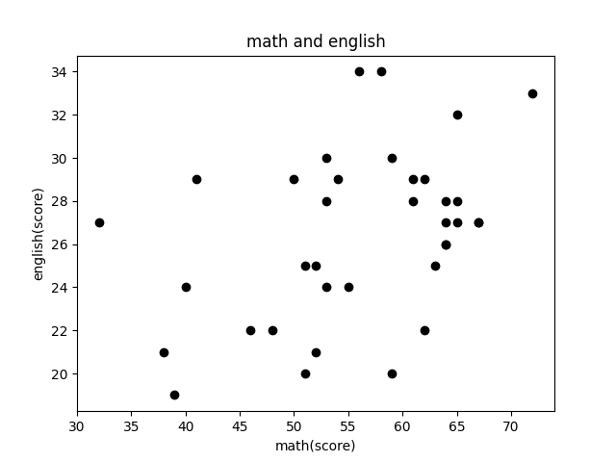
55 | 24
72 | 33
63 | 25
59 | 20
53 | 28
62 | 22
65 | 27
48 | 22
32 | 27
64 | 28
59 | 30
54 | 29
52 | 21
64 | 26
51 | 20
62 | 29
56 | 34
38 | 21
52 | 25
40 | 24
65 | 32
61 | 29
64 | 27
64 | 26
53 | 24
51 | 25
58 | 34
65 | 28

